Sheet1
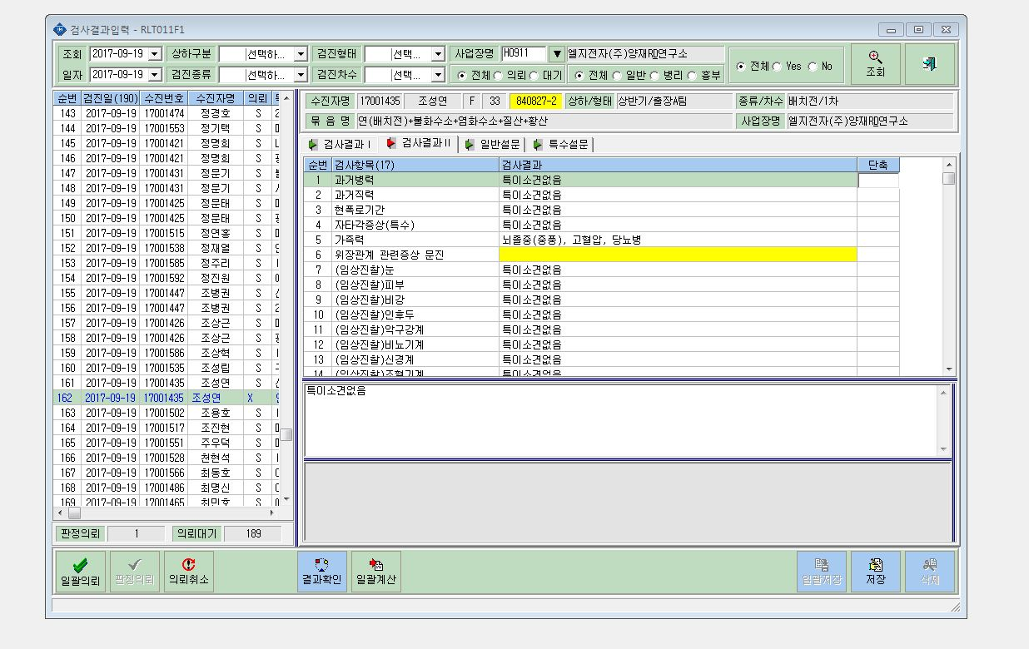

"특이소견없음"으로 일괄적용 부탁드려요. 창이 활성화되지 않아 입력을 할 수가 없습니다.

